all species
No | Nama Ilmiah | Nama Lokal | Famili | Status Konservasi |  |  | Gambar | https://bit.ly/burungsaukabu
 |  |  |  | IUCN | CITES | P 106/2018 |  | https://bit.ly/ekowisatasaukabu
1 | Accipiter hiogaster | Elang-alap kelabu Papua | Accipitridae | LC | II | Dilindungi | 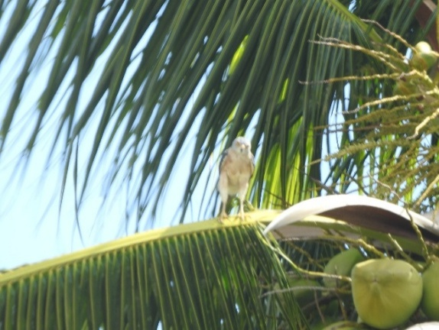
2 | Haliaeetus leucogaster | Elang laut dada putih | Accipitridae | LC | II | Dilindungi | 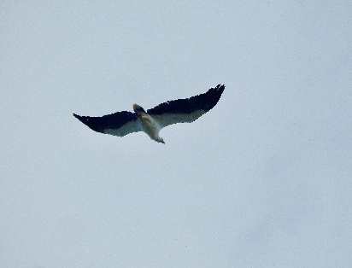
3 | Haliastur indus | Elang bondol | Accipitridae | LC | II | Dilindungi | 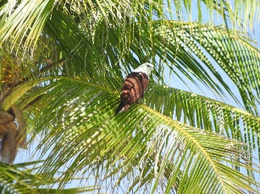
4 | Lophospiza trivirgata | Elang alap jambul | Accipitridae | LC | II | Dilindungi | 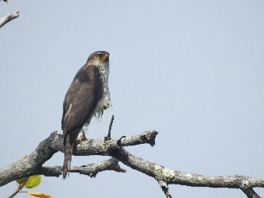
5 | Tanysiptera galatea | Cekakak pita biasa | Alcedinidae | LC | – | Tidak dilindungi
6 | Todiramphus sanctus | Cekakak suci | Alcedinidae | LC | – | Tidak dilindungi | 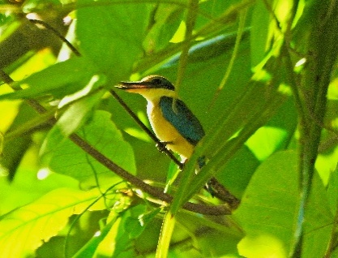
7 | Todiramphus saurophagus | Cekakak pantai | Alcedinidae | LC | – | Dilindungi | 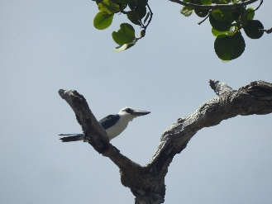
8 | Tadorna radjah | Umukia raja | Anatidae | LC | – | Tidak dilindungi | 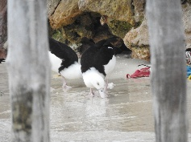
9 | Ardea alba | Cangak besar | Ardeidae | LC | – | Dilindungi | 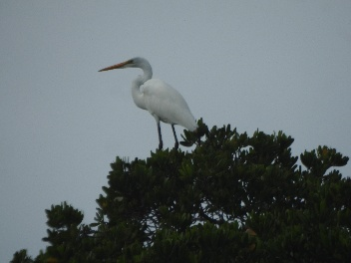
10 | Egretta sacra | Kuntul karang | Ardeidae | LC | – | Tidak dilindungi | 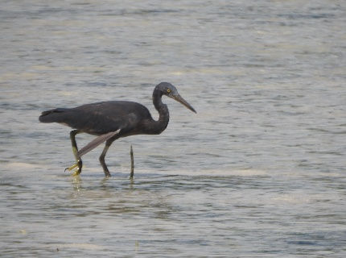
11 | Artamus leucorynchus | Kekep babi | Artamidae | LC | – | Tidak dilindungi
12 | Esacus magnirostris | Wili-wili besar | Burhinidae | NT | – | Dilindungi | 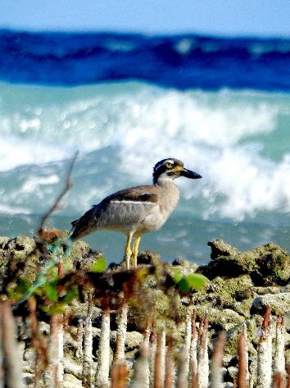
13 | Coracina papuensis | Kepudang-sungu Papua | Campephagidae | LC | – | Tidak dilindungi | 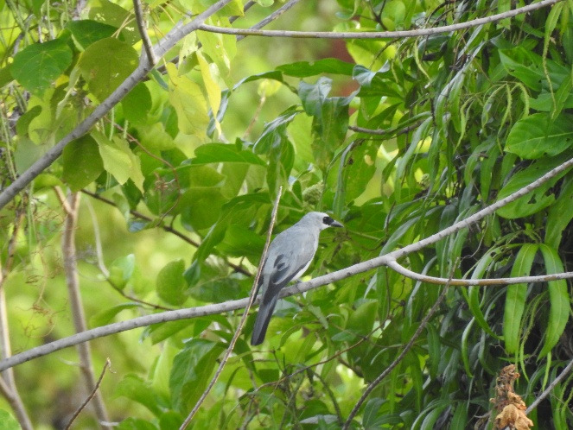
14 | Caprimulgus macrurus | Cabak malam besar | Caprimulgidae | LC | – | Tidak dilindungi
15 | Cacatua galerita | Kakatua koki | Cacatuidae | LC | II | Dilindungi
16 | Ducula aenea | Pergam hijau | Columbidae | LC | – | Tidak dilindungi | 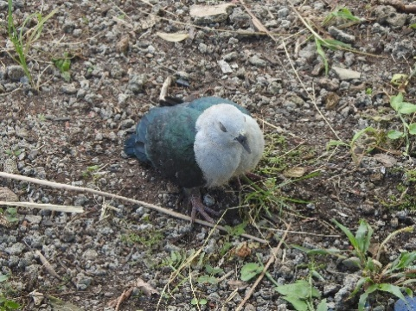
17 | Ducula myristicivora | Pergam rempah | Columbidae | LC | – | Tidak dilindungi | 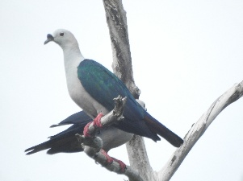
18 | Macropygia doreya | Uncal sultan | Columbidae | LC | – | Tidak dilindungi | 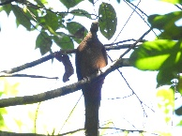
19 | Ptilinopus rivoli | Walik dada putih | Columbidae | LC | – | Tidak dilindungi | 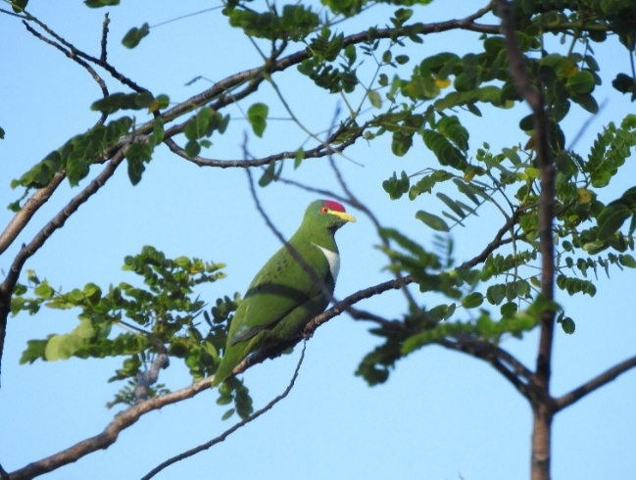
20 | Corvus orru | Gagak torres | Corvidae | LC | – | Dilindungi
21 | Eurystomus orientalis | Tiong-lampu biasa | Coraciidae | LC | – | Tidak dilindungi | 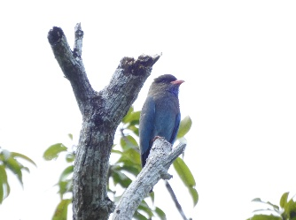
22 | Dicrurus bracteatus | Srigunting Papua | Dicruridae | LC | – | Tidak dilindungi
23 | Fregata ariel | Cikalang kecil | Fregatidae | LC | – | Tidak dilindungi | 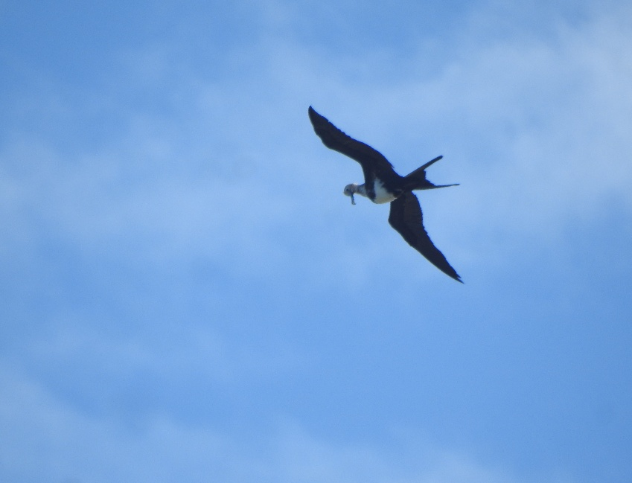
24 | Fregata minor | Cikalang besar | Fregatidae | LC | – | Dilindungi | 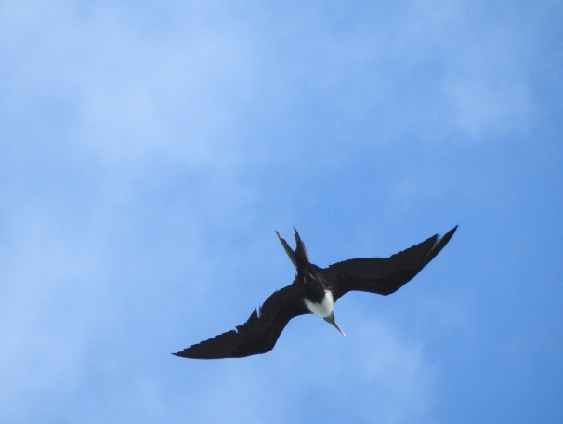
25 | Hirundo tahitica | Layang-layang batu | Hirundinidae | LC | – | Tidak dilindungi | 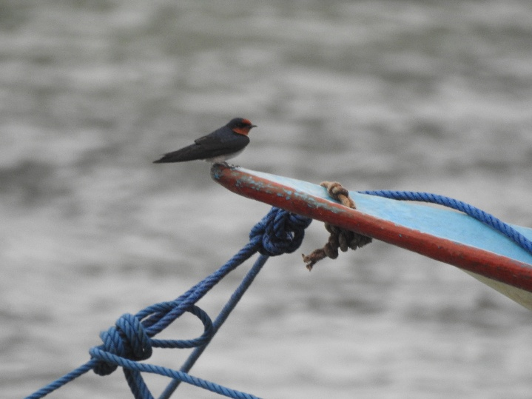
26 | Megapodius freycinet | Gosong kelam | Megapodiidae | LC | – | Dilindungi
27 | Gavicalis versicolor | Isap-madu kepodang | Meliphagidae | LC | – | Tidak dilindungi | 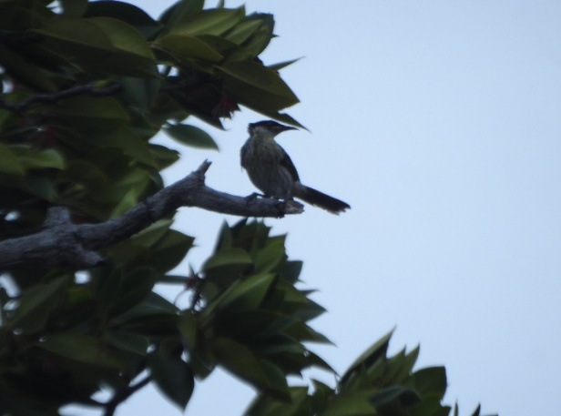
28 | Microptilotis analogus | Ajwoy mimik | Meliphagidae | LC | – | Tidak dilindungi | 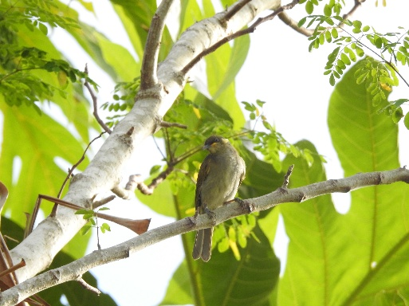
29 | Merops ornatus | Kirik-kirik pelangi | Meropidae | LC | – | Tidak dilindungi | 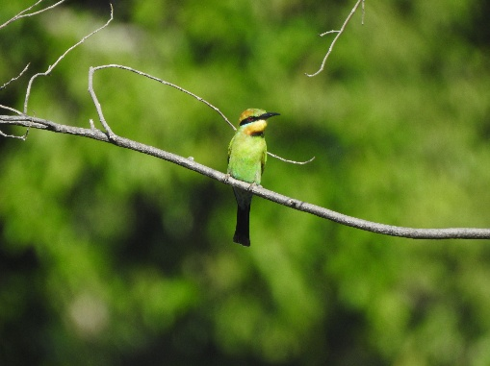
30 | Myiagra alecto | Sikatan kilap | Monarchidae | LC | – | Tidak dilindungi | 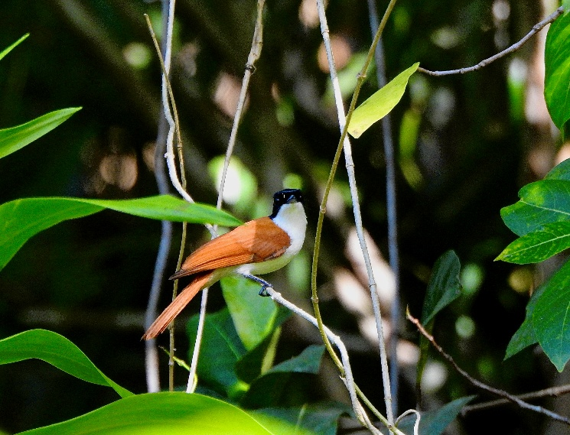 | 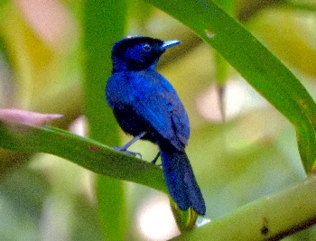
31 | Cinnyris jugularis | Madu sriganti | Nectariniidae | LC | – | Tidak dilindungi | 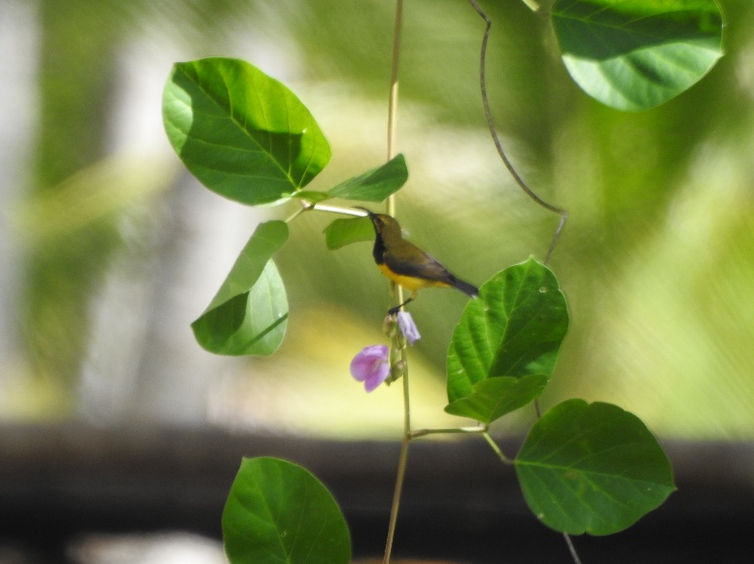
32 | Pachycephala simplex | Kancilan kelabu | Pachycephalidae | LC | – | Tidak dilindungi | 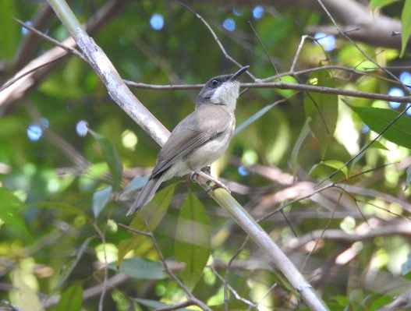
33 | Pandion haliaetus | Elang tiram (Osprey) | Pandionidae | LC | II | Dilindungi
34 | Passer montanus | Burung gereja erasia | Passeridae | LC | – | Tidak dilindungi
35 | Eclectus roratus | Nuri bayan | Psittaculidae | LC | II | Dilindungi
36 | Eos squamata | Nuri kalung ungu | Psittaculidae | LC | II | Dilindungi
37 | Geoffroyus geoffroyi | Nuri pipi merah | Psittaculidae | LC | II | Dilindungi | 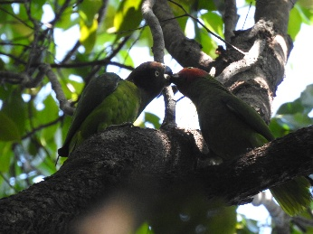
38 | Rhipidura leucophrys | Kipasan kebun | Rhipiduridae | LC | – | Tidak dilindungi | 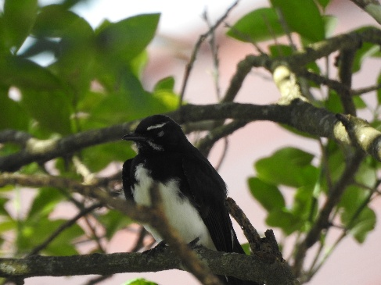
39 | Aplonis metallica | Perling ungu (mata merah) | Sturnidae | LC | – | Tidak dilindungi | 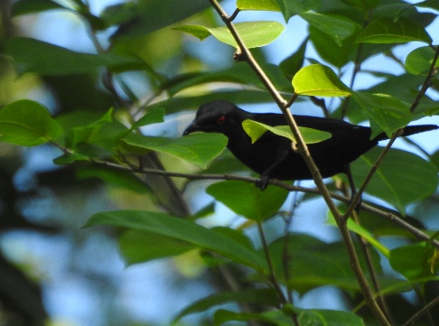
40
41
42
43
44
45
46
47
48
49
50
51
52
53

Dilindungi
Terdapat 15 species burung yang dilindungi berdasarkan Permen LHK P. No. 106 tahun 2018
No | Nama Ilmiah | Nama Lokal | Famili | Status Konservasi |  |  | Gambar
 |  |  |  | IUCN | CITES | P 106/2018
1 | Accipiter hiogaster | Elang-alap kelabu Papua | Accipitridae | LC | II | Dilindungi
2 | Haliaeetus leucogaster | Elang laut dada putih | Accipitridae | LC | II | Dilindungi
3 | Haliastur indus | Elang bondol | Accipitridae | LC | II | Dilindungi
4 | Lophospiza trivirgata | Elang alap jambul | Accipitridae | LC | II | Dilindungi
5 | Todiramphus saurophagus | Cekakak pantai | Alcedinidae | LC | – | Dilindungi
6 | Ardea alba | Cangak besar | Ardeidae | LC | – | Dilindungi
7 | Esacus magnirostris | Wili-wili besar | Burhinidae | NT | – | Dilindungi | 
8 | Cacatua galerita | Kakatua koki | Cacatuidae | LC | II | Dilindungi
9 | Corvus orru | Gagak torres | Corvidae | LC | – | Dilindungi | 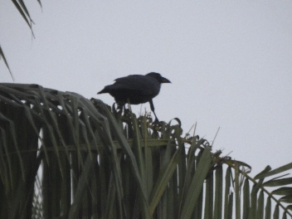
10 | Fregata minor | Cikalang besar | Fregatidae | LC | – | Dilindungi
11 | Megapodius freycinet | Gosong kelam | Megapodiidae | LC | – | Dilindungi
12 | Pandion haliaetus | Elang tiram (Osprey) | Pandionidae | LC | II | Dilindungi
13 | Eclectus roratus | Nuri bayan | Psittaculidae | LC | II | Dilindungi
14 | Eos squamata | Nuri kalung ungu | Psittaculidae | LC | II | Dilindungi
15 | Geoffroyus geoffroyi | Nuri pipi merah | Psittaculidae | LC | II | Dilindungi

